修改
宁波品秀美容科技有限公司 宁波高新区江南路1528号高新科技广场2号楼10楼 电话：0574-27889688 传真：0574-27889655 sales@hair-brushes.com lucky@jsiu.com
订单
供货商： | 宁波市柯莱威电子科技有限公司 |  |  |  | 订单号 | ST1122-5
电话： | 15105029337 |  |  |  | 日期 | 2025年10月21日
联系人： | 多多 |  |  |  | 订单安排人
产品编号 | 产品图片 | 描述 | 数量/个 | 单价 | 金额 | 包装方式
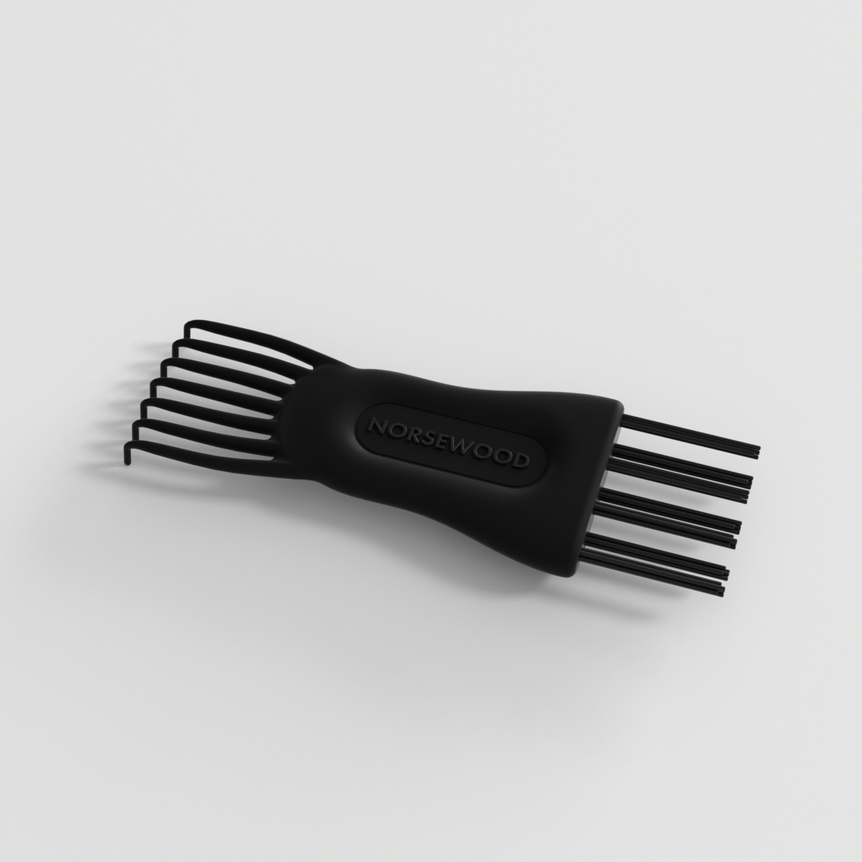
ST1122-5 |  | 清洁刷，注塑体黑色，植毛黑色尼龙毛，0.7mm直径，长度25mm，定制Norsewood滑块logo，产品做哑光，logo处做亮光。 | 0 | 0.6 |  | 散货

 | 以上价格含税运含包装
进仓地址： | 余姚市陆埠镇五马工业区创利西路15号
付款方式: |  |  |  |  | 色卡 | Logo
交货时间: | 15天
箱规:
产前确认样:
出货样:
注意事项:

 | 宁波集秀美容科技有限公司 |  |  | 宁波市柯莱威电子科技有限公司
 | ---------------------- |  |  | ----------------------

